상품제안서
밀워키 키체인 줄자 2M | 상품코드: F29222

 |  |  |  |  |  |  | 02-412-0044 | www.easy1.co.kr
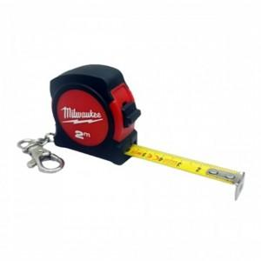

【상세/제작정보】 | 컴팩트한 크기의 휴대성 양호한 미니 키체인 줄자

【인쇄/포장옵션】 | / 포장지포장

【공급단가】 | 수량 | 100~ | 300~ | 500~ | 1,000~ | 3,000~
*VAT별도 | 단가 | 4,390원 | 4,310원 | 4,200원 | 4,130원 | 4,020원

【상품 URL】 | https://dev.easy1.co.kr:443/src/goods_detail.php?gdno=29222

